使用说明
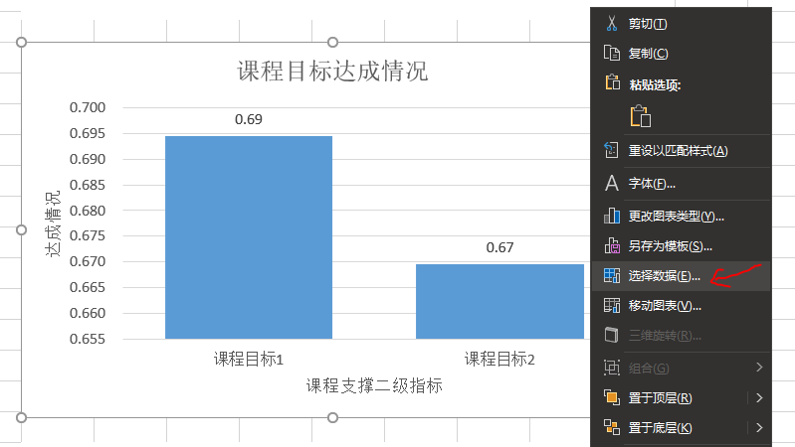
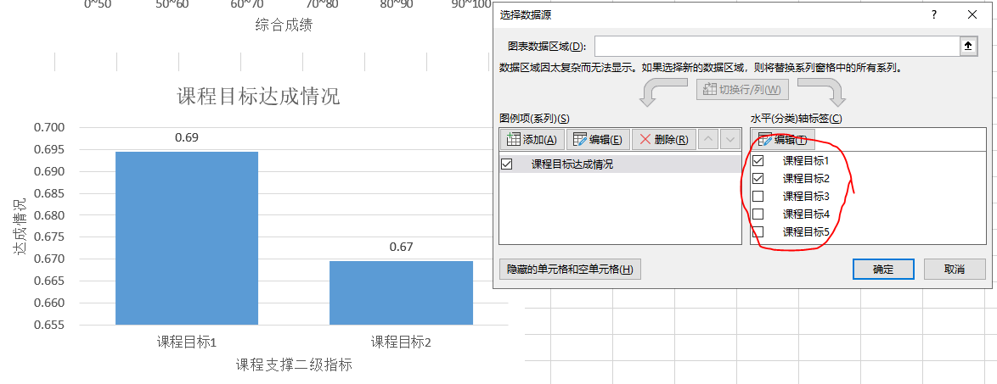
使用说明：
1 | 先利用“整理数据用表”整理数据。 | 8.1 | 修改柱状图多课程目标： | （1）在图上空白处右键，点“选择数据”； |  | （2）在右侧水平轴勾选需要的课程目标，点“确定”即可；
2 | 浅绿色填充的区域为可编辑区域，其他区域勿动。
3 | （可选）在“原始成绩”sheet修改考核项目名称。
4 | 在“原始成绩”sheet录入单考核项满分值（举例1：平时成绩按100分打分评价，满分即为100分；举例2：卷面-问答1为15分的题，单项满分即为15分）；学生姓名和各单项原始成绩。
5 | （可选）在“考核设置-计算结果”sheet编辑课程名称，课程学分，课程学时，及在各课程目标的讲授学时分配，作为考核分配的参考，原则是：考核比例与讲授课时比例接近。
6 | （可选）在“考核设置-计算结果”sheet编辑考核总评组成。
7 | 在“考核设置-计算结果”sheet根据课程考核大纲分配各考核项百分制在各课程目标的分配，分配在各课程目标的加和为此项的百分制满分。举例1：平时成绩为单项考核，在总成绩中占5分，分配在各课程目标的加和需为5分；举例2：试卷采用填空题，选择题，问答题，计算题多项考核，卷面满分为100分，在总成绩中占55分，其中填空题在试卷中为10分，则卷面-填空题的百分制满分为10/100*55=5.5，分配在各课程目标的加和需为5.5分；举例3：试卷采用填空题，选择题，问答题，计算题多项考核，卷面满分为120分，在总成绩中占55分，其中填空题在试卷中为10分，则卷面-填空题的百分制满分为10/120*55=4.6，分配在各课程目标的加和需为4.6分；
8 | 在“考核设置-计算结果”sheet修改课程目标达成情况柱状图，在图上右键，点“选择数据”勾选与自己课程对应的课程目标 | 8.2 | 修改分布图多课程个目标： | （1）在数据图空白处右键，点“选择数据”； |  | （2）在左侧图例项勾选需要的课程目标，点“确定”即可；
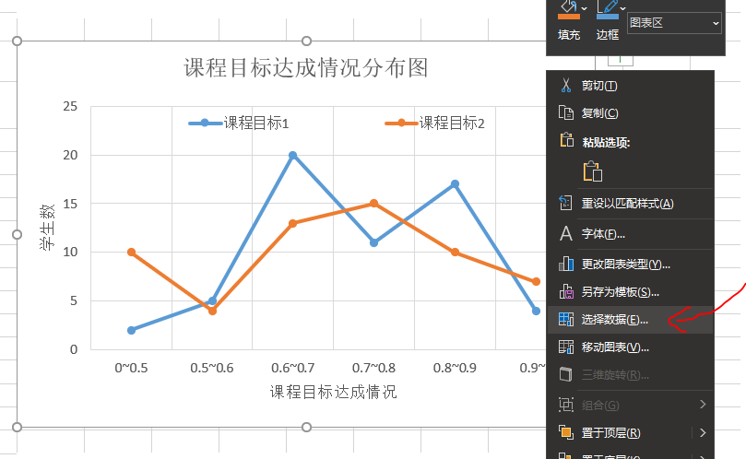
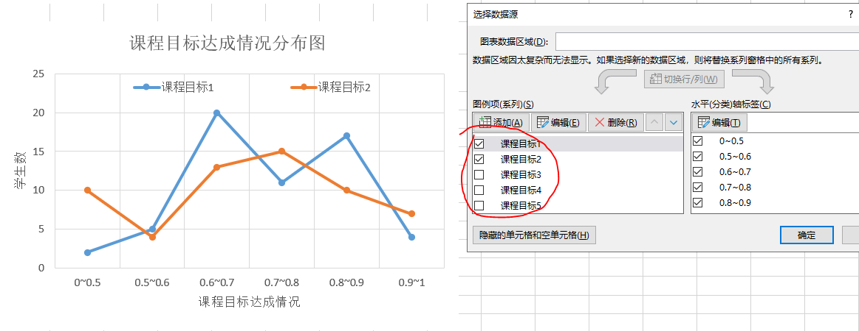
9 | 在“考核设置-计算结果”sheet修改指标达成度分布图，在图上右键，点“选择数据”勾选与自己课程对应的课程目标

 |  | 8.3 | 修改学生课程目标达成情况图： |  | （1）先查看参与计算的学生到第几行数据，本例为76 | （2）在图上空白处右键，点“选择数据”；
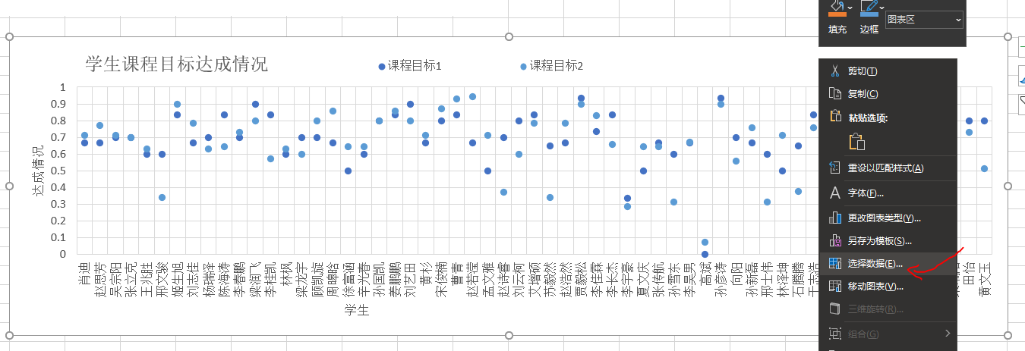
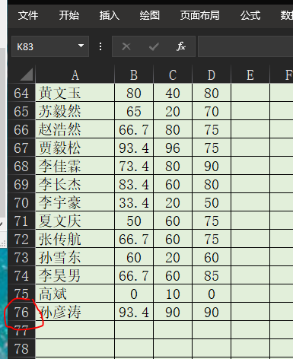

 |  |  |  |  | （3）可以勾选图例项里需要的课程目标，选中课程目标，逐个编辑，包括水平轴标签，也需要编辑；

 |  |  |  |  | （4）编辑内容是将“系列值”里数据范围改为实际数据范围，本例，将64改为76；
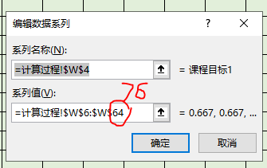

 |  |  |  |  | （5）所有需要显示的课程目标和水平轴的数据范围都更新后，如果横轴显示不全，那是因为横轴标签太多，自动隐藏了一部分，可以拖动数据图更长一些，以便显示全部标签；

考核设置-计算结果
成绩分布
课程名称： | 课程A |  | 总学时 | 课程目标1 | 课程目标2 | 课程目标3 | 课程目标4 | 课程目标5 | 考核总评组成（100分） |  |  |  |  | 本数据表由@山东理工大学机械工程学院王洪涛设计和维护，请勿擅自传播
课程学分： | 4 | 学时分配 | 48 | 16 | 22 | 6 | 4 |  | 平时成绩 | 试卷 | 作业 | 实验 | 调研报告
 |  | 归一化 | 1 | 0.33333333333 | 0.45833333333 | 0.125 | 0.083333333333 | 0 | 10% | 70% | 20%
 |  |  |  |  |  | 百分制满分分配 |  |  |  |  | 课程目标达成情况
项目 | 比例分配 | 百分制满分 | 课程目标 分配合计 | 单项满分 | 实际考核(平均分) | 课程目标1 | 课程目标2 | 课程目标3 | 课程目标4 | 课程目标5 | 课程目标1 | 课程目标2 | 课程目标3 | 课程目标4 | 课程目标5
设计说明书 | 30% | 30 | 30 | 100 | 68.3 | 30 |  |  |  |  | 20.49 | 0.00 | 0.00 | 0.00 | 0.00
答辩 | 50% | 50 | 50 | 100 | 62.3 |  | 50 |  |  |  | 0.00 | 31.15 | 0.00 | 0.00 | 0.00
源码 | 20% | 20 | 20 | 100 | 73.7 |  | 20 |  |  |  | 0.00 | 14.75 | 0.00 | 0.00 | 0.00
模块4 | 0% | 0 | 0 | 10 | 0.0 |  |  |  |  |  | 0.00 | 0.00 | 0.00 | 0.00 | 0.00
作业1 | 0% | 0 | 0 | 50 | 0.0 |  |  |  |  |  | 0.00 | 0.00 | 0.00 | 0.00 | 0.00
作业2 | 0% | 0 | 0 | 50 | 0.0 |  |  |  |  |  | 0.00 | 0.00 | 0.00 | 0.00 | 0.00
课堂表现1 | 0% | 0 | 0 | 25 | 0.0 |  |  |  |  |  | 0.00 | 0.00 | 0.00 | 0.00 | 0.00
课堂表现2 | 0% | 0 | 0 | 25 | 0.0 |  |  |  |  |  | 0.00 | 0.00 | 0.00 | 0.00 | 0.00
课堂表现3 | 0% | 0 | 0 | 25 | 0.0 |  |  |  |  |  | 0.00 | 0.00 | 0.00 | 0.00 | 0.00
课堂表现4 | 0% | 0 | 0 | 25 | 0.0 |  |  |  |  |  | 0.00 | 0.00 | 0.00 | 0.00 | 0.00
考核项目11 | 0% | 0 | 0 | 1 | 0.0 |  |  |  |  |  | 0.00 | 0.00 | 0.00 | 0.00 | 0.00
考核项目12 | 0% | 0 | 0 | 1 | 0.0 |  |  |  |  |  | 0.00 | 0.00 | 0.00 | 0.00 | 0.00
考核项目13 | 0% | 0 | 0 | 1 | 0.0 |  |  |  |  |  | 0.00 | 0.00 | 0.00 | 0.00 | 0.00
考核项目14 | 0% | 0 | 0 | 1 | 0.0 |  |  |  |  |  | 0.00 | 0.00 | 0.00 | 0.00 | 0.00
考核项目15 | 0% | 0 | 0 | 1 | 0.0 |  |  |  |  |  | 0.00 | 0.00 | 0.00 | 0.00 | 0.00
考核项目16 | 0% | 0 | 0 | 1 | 0.0 |  |  |  |  |  | 0.00 | 0.00 | 0.00 | 0.00 | 0.00
考核项目17 | 0% | 0 | 0 | 1 | 0.0 |  |  |  |  |  | 0.00 | 0.00 | 0.00 | 0.00 | 0.00
考核项目18 | 0% | 0 | 0 | 1 | 0.0 |  |  |  |  |  | 0.00 | 0.00 | 0.00 | 0.00 | 0.00
考核项目19 | 0% | 0 | 0 | 1 | 0.0 |  |  |  |  |  | 0.00 | 0.00 | 0.00 | 0.00 | 0.00
课程目标达成情况分布图
考核项目20 | 0% | 0 | 0 | 1 | 0.0 |  |  |  |  |  | 0.00 | 0.00 | 0.00 | 0.00 | 0.00
合计 | 100% | 100 | 100 |  |  | 30 | 70 | 0 | 0 | 0 | 20.49 | 45.89 | 0.00 | 0.00 | 0.00
分解提示 | “百分制满分”与“课程目标分配合计”各项完全相等且加和为100为分解合格 |  |  |  | 考核学时 | 14.4 | 33.6 | 0 | 0 | 0 | 0.683 | 0.656 | 0.000 | 0.000 | 0.000 | 达成度：

评估人数： | 71 | 76
原始数据位置： | 计算过程

成绩分布：
0~50 | 14 | 14
50~60 | 14 | 0
60~70 | 34 | 20
70~80 | 51 | 17
80~90 | 66 | 15
90~100 | 71 | 5

学生课程目标达成情况
 | 课程目标1 | 课程目标2
肖迪 | 0.667 | 0.71428571429
赵思芳 | 0.667 | 0.77142857143
吴宗阳 | 0.7 | 0.71428571429
张立克 | 0.7 | 0.7
王兆胜 | 0.6 | 0.62857142857
邢文骏 | 0.6 | 0.34285714286
姬生旭 | 0.834 | 0.9
刘志佳 | 0.667 | 0.78571428571
杨瑞泽 | 0.7 | 0.62857142857
陈海涛 | 0.834 | 0.64285714286
李春鹏 | 0.7 | 0.72857142857
梁润飞 | 0.9 | 0.8
李桂凯 | 0.834 | 0.57142857143
林枫 | 0.6 | 0.62857142857
梁龙宇 | 0.7 | 0.6
顾凯旋 | 0.7 | 0.8
周暤晗 | 0.667 | 0.85714285714
徐富涵 | 0.5 | 0.64285714286
辛光春 | 0.6 | 0.64285714286
孙国凯 | 0.8 | 0.8
姜鹏鹏 | 0.834 | 0.85714285714
刘艺田 | 0.9 | 0.8
黄杉 | 0.667 | 0.71428571429
宋俊楠 | 0.8 | 0.87142857143
曹青 | 0.834 | 0.92857142857
赵若滢 | 0.667 | 0.94285714286
孟文雅 | 0.5 | 0.71428571429
赵诗睿 | 0.7 | 0.37142857143
刘云柯 | 0.8 | 0.6
艾增硕 | 0.834 | 0.78571428571
苏毅然 | 0.65 | 0.34285714286
赵浩然 | 0.667 | 0.78571428571
贾毅松 | 0.934 | 0.9
李佳霖 | 0.734 | 0.82857142857
李长杰 | 0.834 | 0.65714285714
李宇豪 | 0.334 | 0.28571428571
夏文庆 | 0.5 | 0.64285714286
张传航 | 0.667 | 0.64285714286
孙雪东 | 0.6 | 0.31428571429
李昊男 | 0.667 | 0.67142857143
高斌 | 0 | 0.071428571429
孙彦涛 | 0.934 | 0.9
向阳 | 0.7 | 0.55714285714
孙新磊 | 0.667 | 0.75714285714
邢士伟 | 0.6 | 0.31428571429
林泽坤 | 0.5 | 0.71428571429
石腾腾 | 0.65 | 0.37857142857
于志浩 | 0.834 | 0.75714285714
王艺铭 | 0.834 | 0.82857142857
高仁宇 | 0.6 | 0.38571428571
...
达成度分布：
 | 课程目标1 |  | 课程目标2 |  | 课程目标3 |  | 课程目标4 |  | 课程目标5
0~0.5 | 4 | 4 | 14 | 14 | 71 | 71 | 71 | 71 | 71 | 71
0.5~0.6 | 10 | 6 | 18 | 4 | 71 | 0 | 71 | 0 | 71 | 0
0.6~0.7 | 35 | 25 | 35 | 17 | 71 | 0 | 71 | 0 | 71 | 0
0.7~0.8 | 47 | 12 | 51 | 16 | 71 | 0 | 71 | 0 | 71 | 0
0.8~0.9 | 65 | 18 | 62 | 11 | 71 | 0 | 71 | 0 | 71 | 0
0.9~1 | 71 | 6 | 71 | 9 | 71 | 0 | 71 | 0 | 71 | 0

